w00dwn
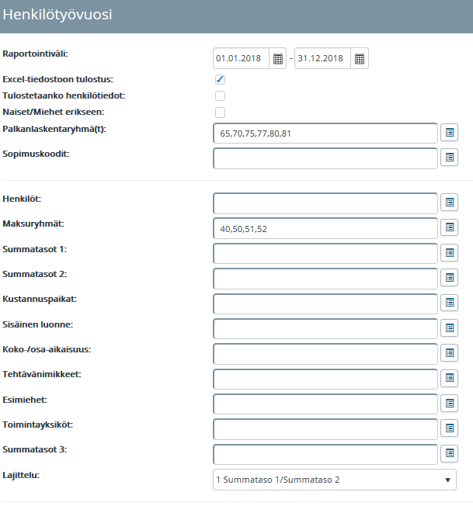
Summataso 1 | Summataso 2 | HTV1 | HTV2
100000006 1950TE KAUPUNGINTEATTERI | 100000022 1950TE2 TEATTERITOIMINTA | 11.285152055 | 11.285152055
100000006 1950TE KAUPUNGINTEATTERI | 100000023 1950KIERT ALUETTERITOIMINTA | 1.7767123287 | 1.7767123287
100000006 1950TE KAUPUNGINTEATTERI | 100000025 1950HALL HALLINTO JA YHTEISET PALVELUT | 0.7643835617 | 0.7643835617
100000006 1950TE KAUPUNGINTEATTERI | 100000026 1950KIINT KIINTEISTÖNHOITO | 0.2339726028 | 0.2339726028
100000006 1950TE KAUPUNGINTEATTERI | 100000027 1950PROJ PROJEKTIT | 0.5369863014 | 0.5369863014
100000006 1950TE KAUPUNGINTEATTERI |  | 14.597206849 | 14.597206849

100000008 1951VV Vesi- ja viemärilaitos | 100000029 1951VESI Vesilaitos | 0.8753424657 | 0.8739726027
100000008 1951VV Vesi- ja viemärilaitos | 100000030 1951JATE Jätevesilaitos | 1.0671232876 | 1.0657534246
100000008 1951VV Vesi- ja viemärilaitos |  | 1.9424657533 | 1.9397260273

100000009 1953VARPE VARPE | 100000035 1953PEROP PERUSOPETUS | 16.16849315 | 16.040698082
100000009 1953VARPE VARPE | 100000036 1953VARKA VARHAISKASVATUS | 8.3713841096 | 8.2746093151
100000009 1953VARPE VARPE |  | 24.53987726 | 24.315307397
100000010 1953RAVIN RAVINTOLA | 100000038 1953OPPAT OPPILAITOSTEN ATERIAPALVELUT | 5.0554780822 | 5.0280808219
100000010 1953RAVIN RAVINTOLA | 100000039 1953RAPAL RAVINTOLAPALVELUT | 1.1799223563 | 1.1799223563
100000010 1953RAVIN RAVINTOLA |  | 6.2354004385 | 6.2080031782
100000011 1953SOTEA SOTE ATERIAT | 100000040 1953SOTAT SOTE ATERIAPALVELUT | 10.920150137 | 10.900972055
100000011 1953SOTEA SOTE ATERIAT |  | 10.920150137 | 10.900972055
100000012 1953PUHPA PUHTAANAPITOPALVELUT | 100000041 1953SOTPU SOTE PUHTAANAPITOPALVELUT | 6.8959972603 | 6.8108010958
100000012 1953PUHPA PUHTAANAPITOPALVELUT | 100000042 1953PUPAL PUHTAANAPITOPALVELUT | 8.2038392881 | 8.1326064113
100000012 1953PUHPA PUHTAANAPITOPALVELUT |  | 15.099836548 | 14.943407507
100000013 1953YHTPA YHTEISET PALVELUT | 100000043 1953HALL Hallintopalvelut | 0.0849315068 | 0.0849315068
100000013 1953YHTPA YHTEISET PALVELUT |  | 0.0849315068 | 0.0849315068

100000017 1954YHTPAL Koulutusliikelaitoksen Yhteise | 100000048 1954YHTJAE Yhteiset jaettavat | 2.3578128767 | 2.3468539726
100000017 1954YHTPAL Koulutusliikelaitoksen Yhteise |  | 2.3578128767 | 2.3468539726
100000018 1954AMMYHT Ammatillien koulutuksen yhteis | 100000049 1954AMMJA Ammatilliset jaettavat | 1.4517331506 | 1.451429041
100000018 1954AMMYHT Ammatillien koulutuksen yhteis |  | 1.4517331506 | 1.451429041
100000019 1954APTKAJ Ammatillinen perustutkinto/ Ka | 100000050 1954TEKLII Tekniikka ja liikenne | 14.28114137 | 13.801689315
100000019 1954APTKAJ Ammatillinen perustutkinto/ Ka | 100000051 1954HYVPAL Hyvinvointi ja palvelut | 0.3097191781 | 0.3097191781
100000019 1954APTKAJ Ammatillinen perustutkinto/ Ka | 100000052 1954KULUL Yritysamis | 3.2565419174 | 3.2565419174
100000019 1954APTKAJ Ammatillinen perustutkinto/ Ka |  | 17.847402465 | 17.367950411
100000020 1954APTKU Ammatillinen perustutkinto/ Ku | 100000055 1954ALAKUU Koulutusalat/ Kuusamo | 4.2926106849 | 4.2926106849
100000020 1954APTKU Ammatillinen perustutkinto/ Ku |  | 4.2926106849 | 4.2926106849
100000024 1954KKLUKI Lukiokoulutus | 100000064 1954LUKIOK Lukio/ Kajaani | 2.3073854795 | 2.304949863
100000024 1954KKLUKI Lukiokoulutus |  | 2.3073854795 | 2.304949863
100000025 1954EUPROJ EU-projektit | 100000065 1954EUHANK EU-hankkeet | 0.0048076712 | 0.0048076712
100000025 1954EUPROJ EU-projektit |  | 0.0048076712 | 0.0048076712

